PORTEE_renf 50x90x3 vitrage
Version 12/2020 Ces valeurs sont données a titre indicatif et n'engagent pas Flandria !
P A T I O CALCUL PORTEE CHENEAU vitrage

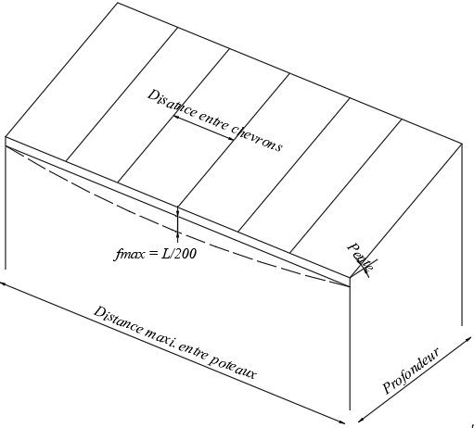
CHENEAU: 432026 | Profondeur (m) | 3.000
RENFORT CHENEAU: 739084 | Distance entre chevrons (m) | 0.700
CHEVRON: 431922 | Pente (°) | 10
RENFORT CHEVRON: Fe50x90x3 739025 | Charge de neige (kg/m²) | 45
FLECHE MAXI = L/200 | Poids remplissage (kg/m²) | 20
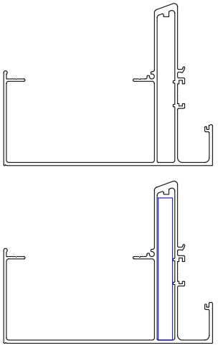
 | Distance maxi entre poteaux _ Chéneau non renforcé | 4.72

 | Distance maxi entre poteaux Chéneau renforcé | 6.08

